導入～Create React App～
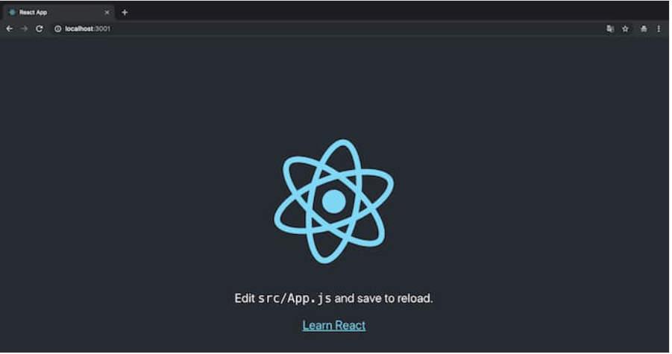
Create React App のインストール

 | Node.js のインストール後、地道に React 環境を構築するのはとても大変です。Webpack や Babel もしくは TypeScript などの知識に精通している必要があります。

 | Create React App はそういった難しい設定をしなくても簡単に React を導入できるツールです。より細かい設定をしたい場合は Create React App を使わずに直接 Webpack を設定した方が早い場合もありますが趣味程度に使ってみるくらいなら Create React App でも十分です。

 | 以下3つのコマンドをターミナルに入力するだけで何も考えずに React 環境が完成してしまいます。

 | npx create-react-app my-app
 | cd my-app
 | npm start

 | 以下のような画面が立ち上がれば成功です。

